Task 2
Task 2: Обрати працівників з таблиці employees, які народилися після 1960 року (включно). Обрати ім'я (first_name), прізвище (last_name) та дату народження (birth_date).

SQL запит (вставте код в біле поле праворуч) | select first_name, last_name, birth_date from employees where birth_date>='1960-01-01'
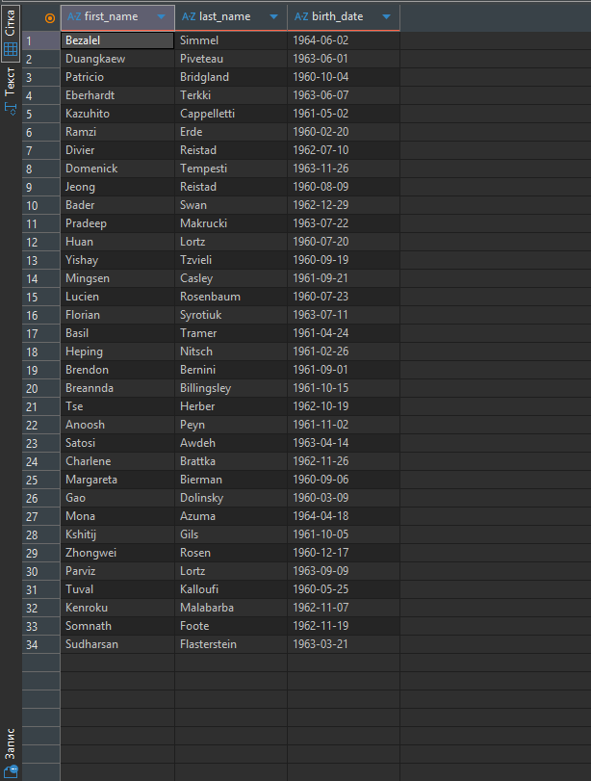 Screenshot (вставте в біле поле праворуч)

Task 3
Task 3: Оберіть працівників з таблиці employees, ім’я яких починається на «Ma». Оберіть ім'я (first_name), прізвище (last_name) та дату народження (birth_date).

SQL запит (вставте код в біле поле праворуч) | select first_name, last_name, birth_date from employees where first_name like 'Ma%'
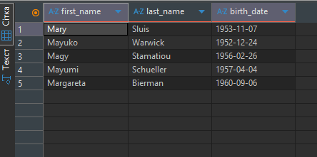 Screenshot (вставте в біле поле праворуч)

Task 4
Task 4: Обрати айді працівників з таблиці employeeTerritories, які проживають у Києві, Дніпрі та Львові. Обрати айді (employee_no) та місто (city).

SQL запит (вставте код в біле поле праворуч) | select employee_no, city from employeeTerritories where city='Kyiv'or city='Dnipro' or city='Lviv'
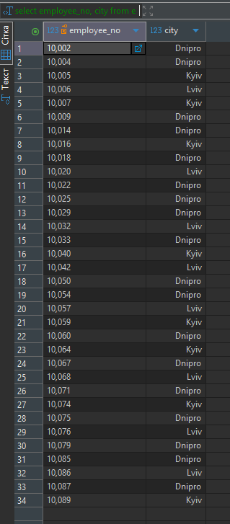 Screenshot (вставте в біле поле праворуч)

Task 5
Task 5: Порахувати кількість працівників з таблиці titles, які займають позицію (title) - “Engineer”. Результуючій колонці присвоїти назву “total engineers”.

SQL запит (вставте код в біле поле праворуч) | select COUNT(title) as 'total engineers' from titles where title='Engineer'
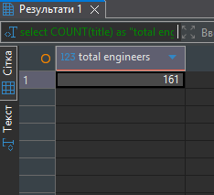 Screenshot (вставте в біле поле праворуч)

Task 1
Task 1: Обрати працівників з таблиці employees і відсортувати їх по даті найму (hire_date) за спаданням. Обрати айді (employee_no), ім’я (first_name), прізвище (last_name) та дату найму (hire_date).

SQL запит (вставте код в біле поле праворуч) | select employee_no, first_name, last_name, hire_date from employees order by hire_date asc
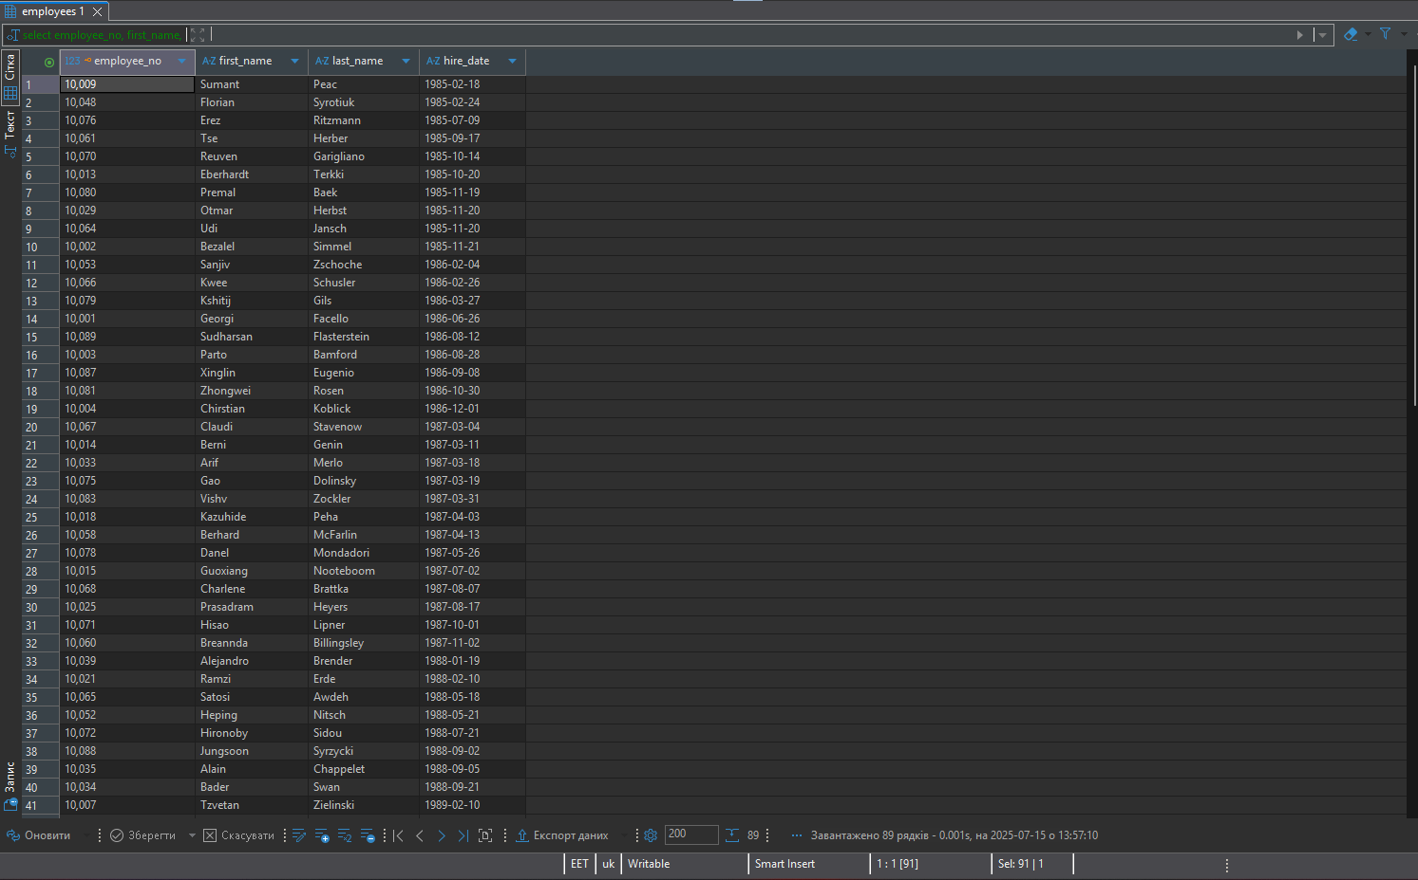 Screenshot (вставте в біле поле праворуч)

Task 6
Task 6: Вивести кількість працівників для кожного міста з таблиці employeeTerritories. Включайте лише міста, у яких більше ніж 10 працівників. Вивести кількість працівників і назву міста.

SQL запит (вставте код в біле поле праворуч) | select city, count(employee_no) from employeeTerritories group by city having count(employee_no)>10
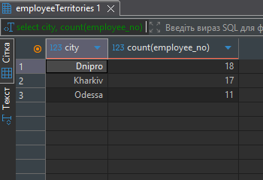 Screenshot (вставте в біле поле праворуч)

Task 7
Task 7: Обрати ім’я та прізвища працівників, їх позиції у компанії. Вивести ім’я (first_name), прізвище (last_name) та позицію (title) використовуючи таблиці employees і titles.

SQL запит (вставте код в біле поле праворуч) | select employees.first_name, employees.last_name, titles.title from employees join titles on employees.employee_no = titles.employee_no
Screenshot (вставте в біле поле праворуч) | 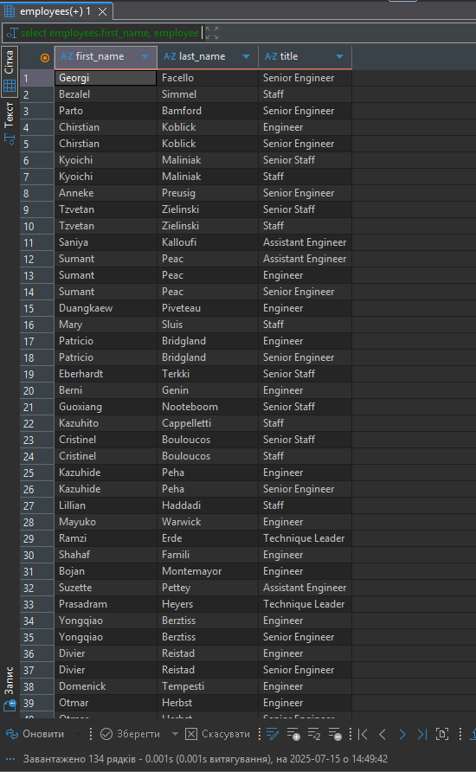

Task 8
Task 8: Обрати ім’я та прізвища працівників, зарплатня яких буде від 50000 до 60000. Обрати ім’я (first_name), прізвище (last_name) та зарплатню (salary) використовуючи таблиці employees і salaries.

SQL запит (вставте код в біле поле праворуч) | select employees.first_name, employees.last_name, salaries.salary from employees join salaries on employees.employee_no = salaries.employee_no where salaries.salary between 50000 and 60000
Screenshot (вставте в біле поле праворуч) | 